Sheet1
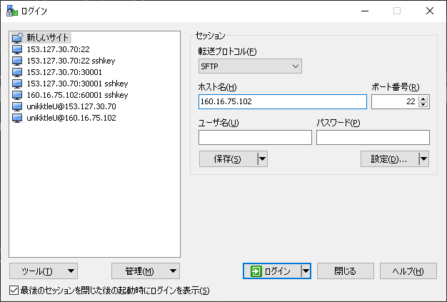
# 現象

* sakura VPS 4G プランの契約で、ディスク容量が100GB追加され、200GB使えるようになったので、追加された100GBを使えるように、ディスク拡張作業を行ったら、OSが起動しなくなった。

* サクラに問い合わせた内容
```
> ▼ ディスク拡張
> https://manual.sakura.ad.jp/vps/server/disk-expansion/index.html
こちらを参考に、
https://manual.sakura.ad.jp/vps/server/disk-expansion/centos7.html#id2

> # gdisk /dev/vda
をした後、

> # reboot
をしたら、OSが起動しなくなりました。
booting from hard disk で止まっているようです。再起動を繰り返しても解消しません。

「# gdisk /dev/vda」作業をする直前にOSを再起動した際は問題無かったので、確実にこの作業が原因なのですが、この場合の対処方法を教えてほしいです。
```
![](1.jpg)
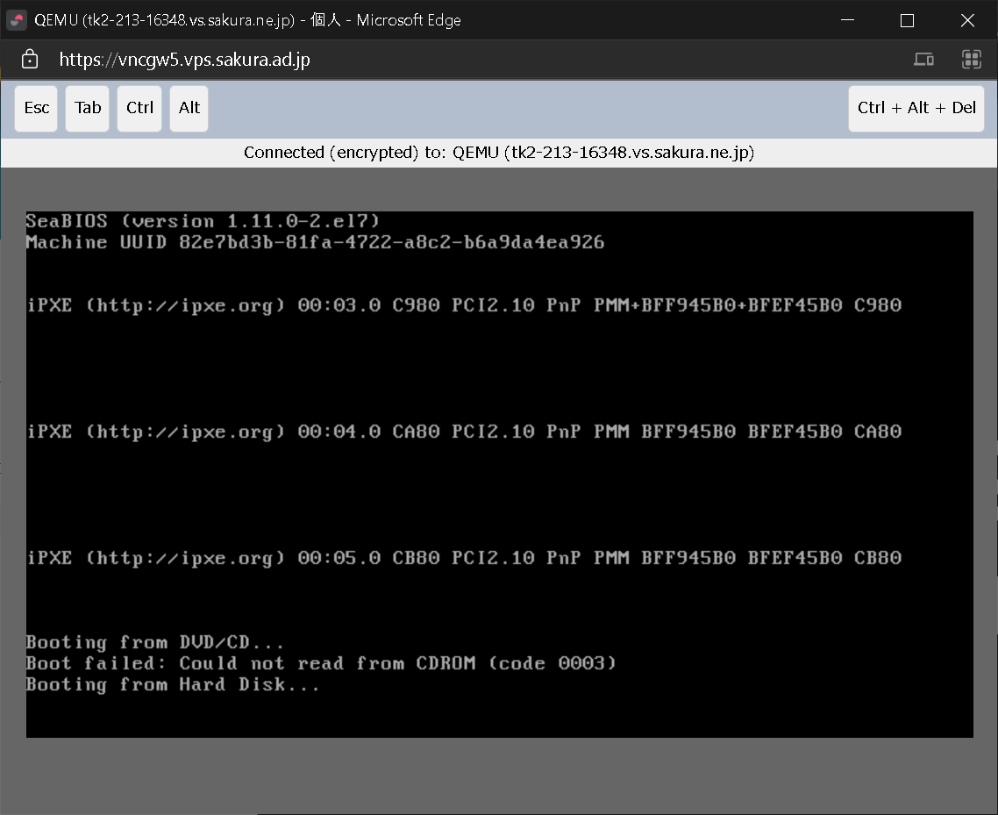

# 復旧作業

* 参考
https://namahage.dip.jp/blog/index.php/4637
https://urashita.com/archives/10425

* CentOS をレスキューモードで起動
![](1.jpg)

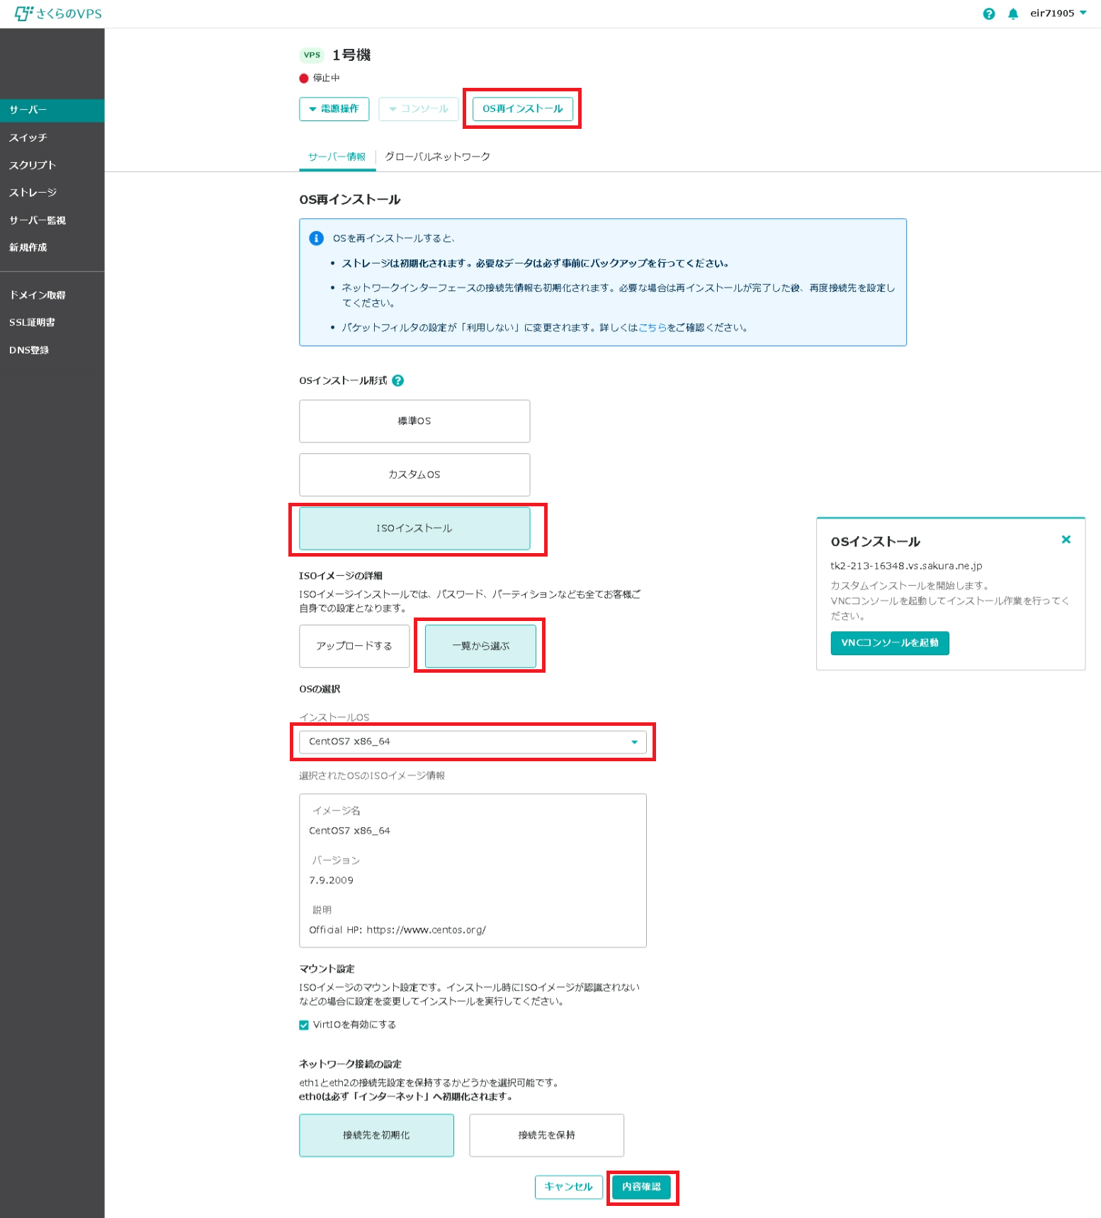

 | Troubleshooting を選択。
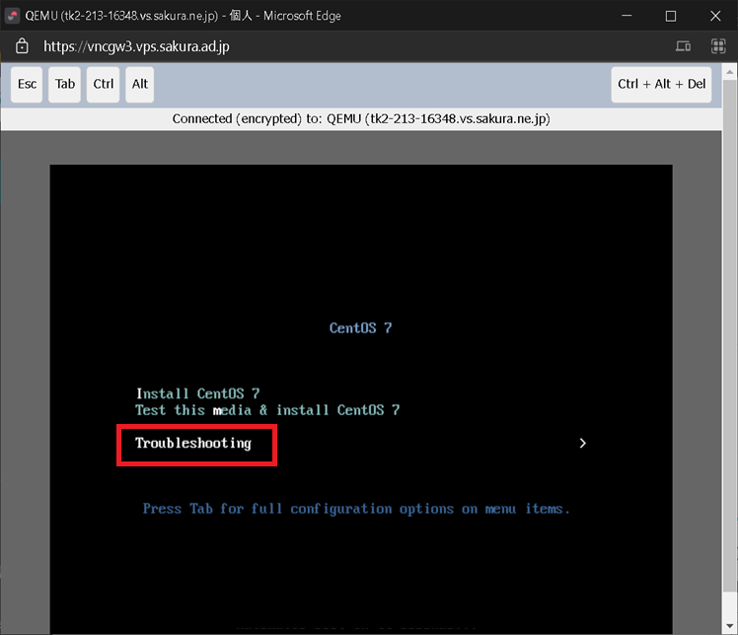

 | Rescue a CentOS system を選択。
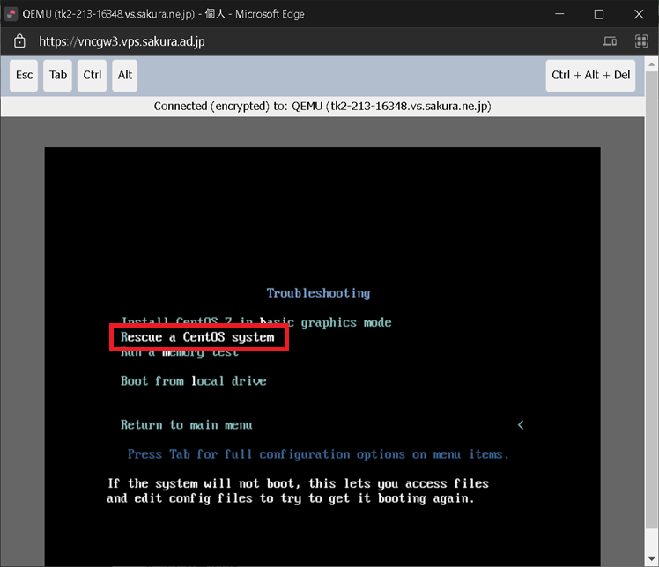

 | 1) Continue を選択。
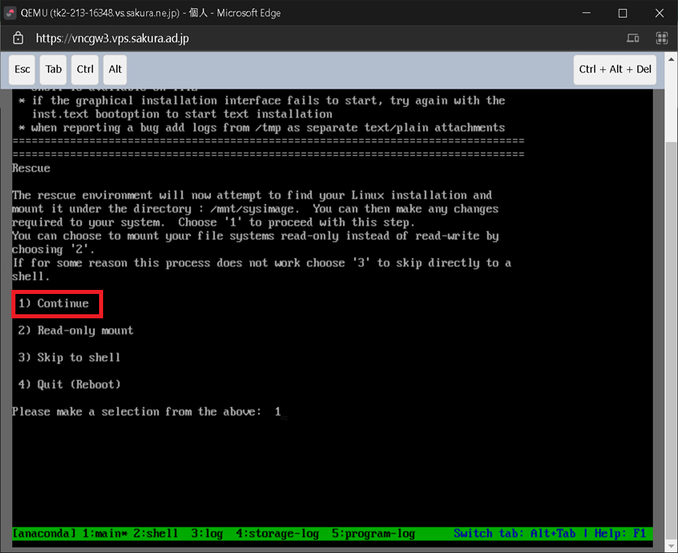

Enterキーのみ。
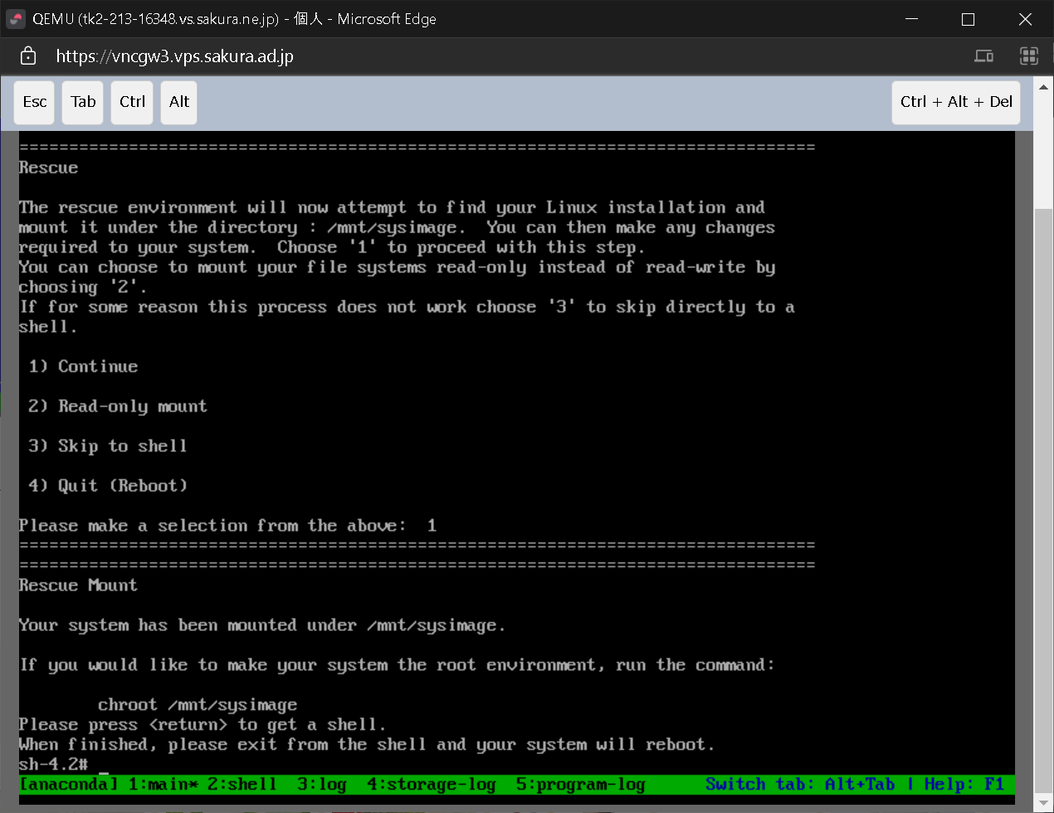

/mnt/sysimage/var/opt/mssql/data にデータが残っていることを確認。

 | # | ls /mnt/sysimage/var/opt/mssql/data

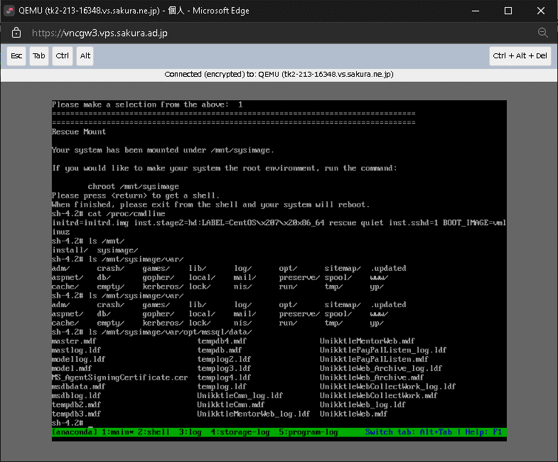

* OSのバージョン確認
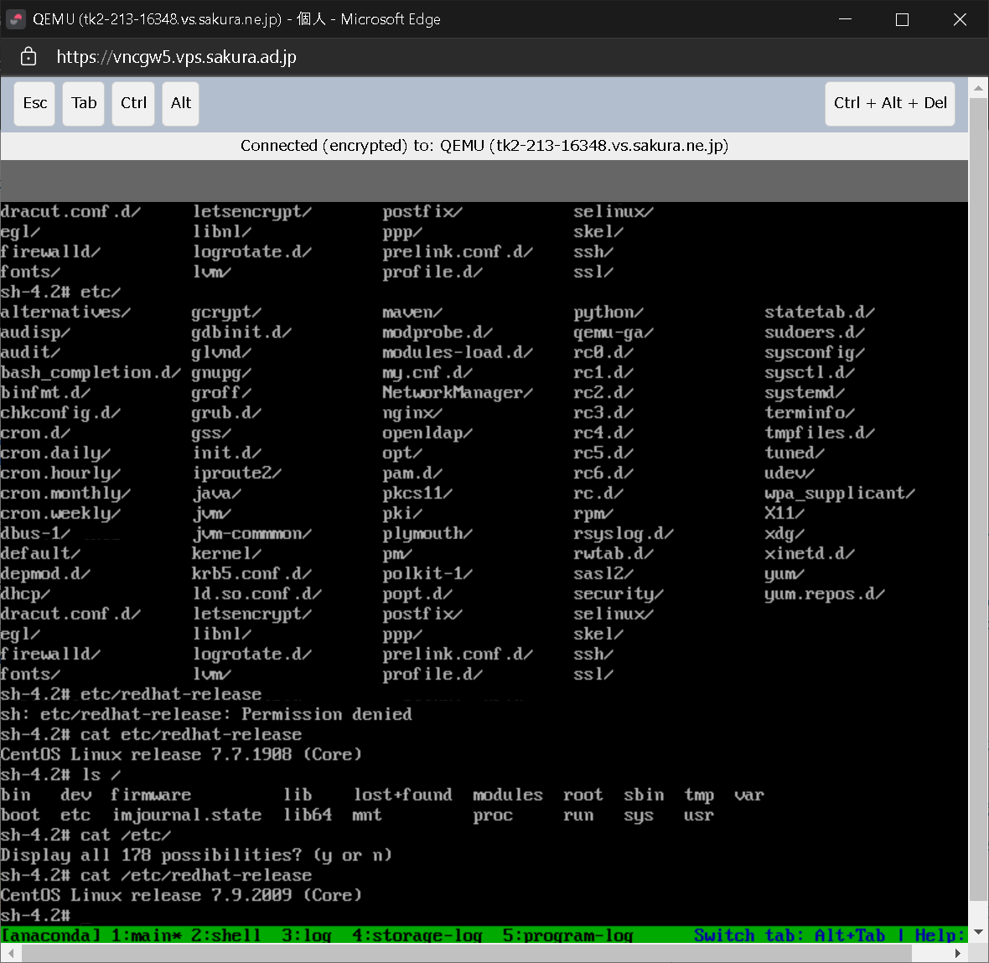

* ファイルシステムが ext4 であることを確認
# df -T
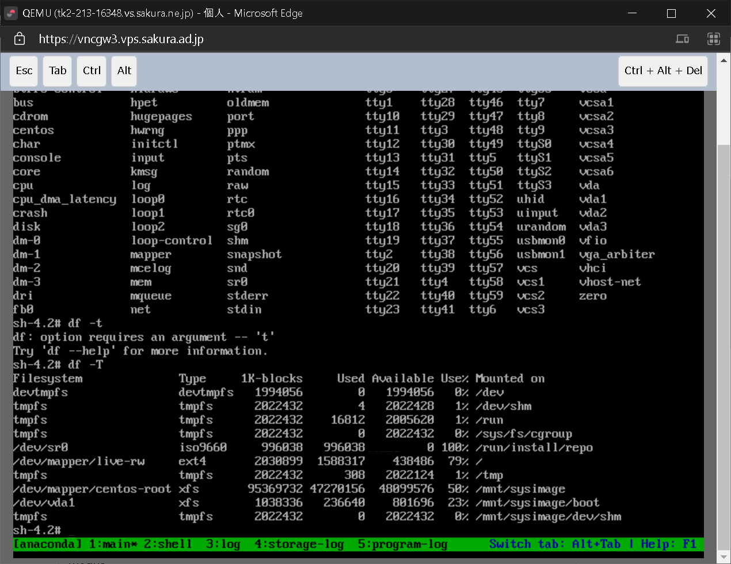

* 解決方法がわからず、とりあえずパーティションの作成まで終えてみる。

* mkfs.ext4 コマンドでフォーマット
# mkfs.ext4 /dev/vda3
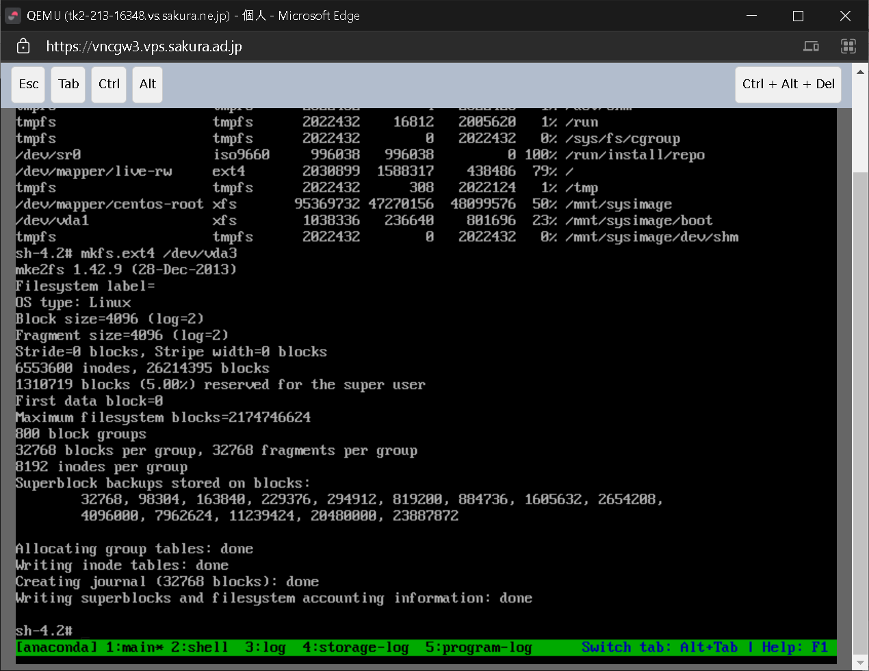

* 定期的に実行されるファイルシステムのチェックを停止。
# tune2fs -c -1 -i 0 /dev/vda3
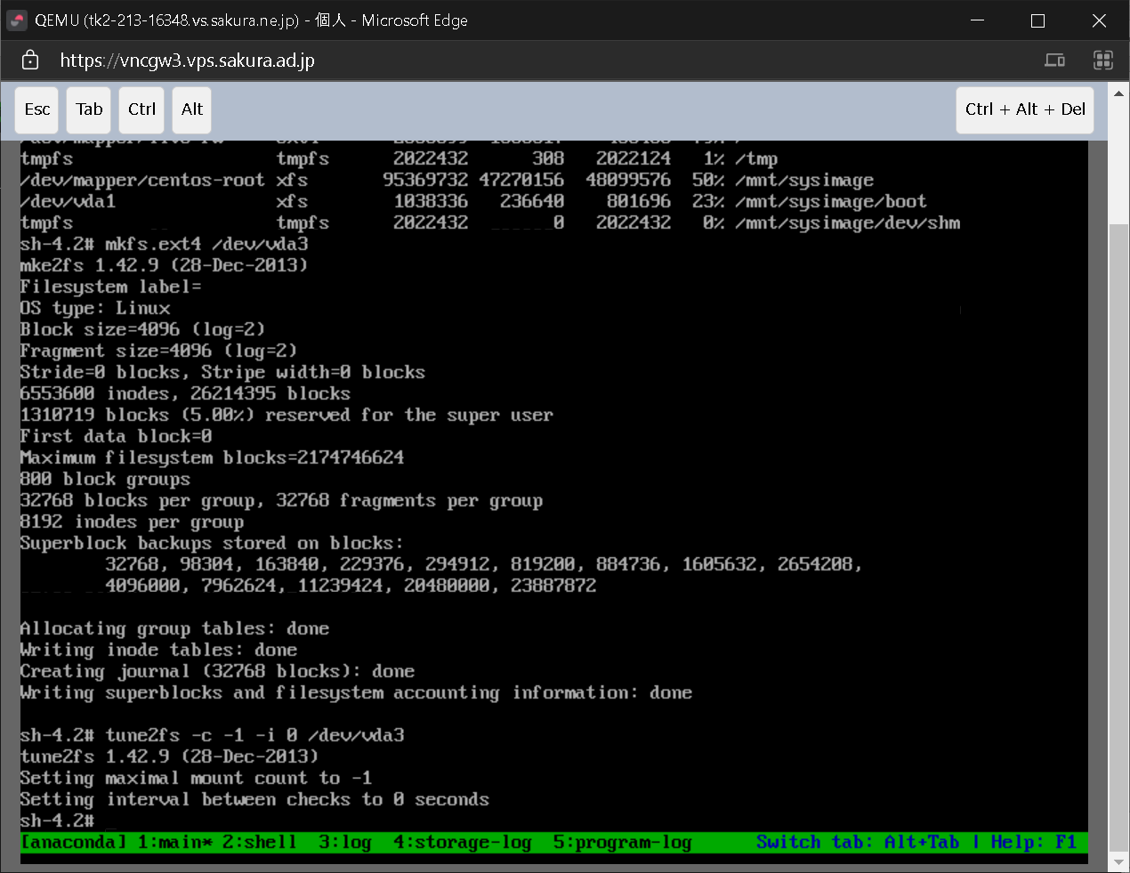

* マウントポイントを作成
# mkdir /data
# mount /dev/vda5 /data

* マウントが完了したかどうかを確認
# mount | grep vda3
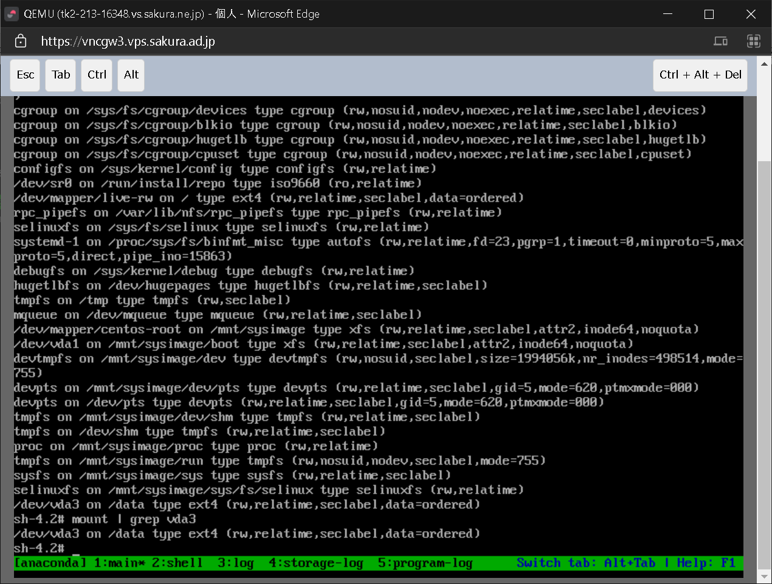

# lsblk
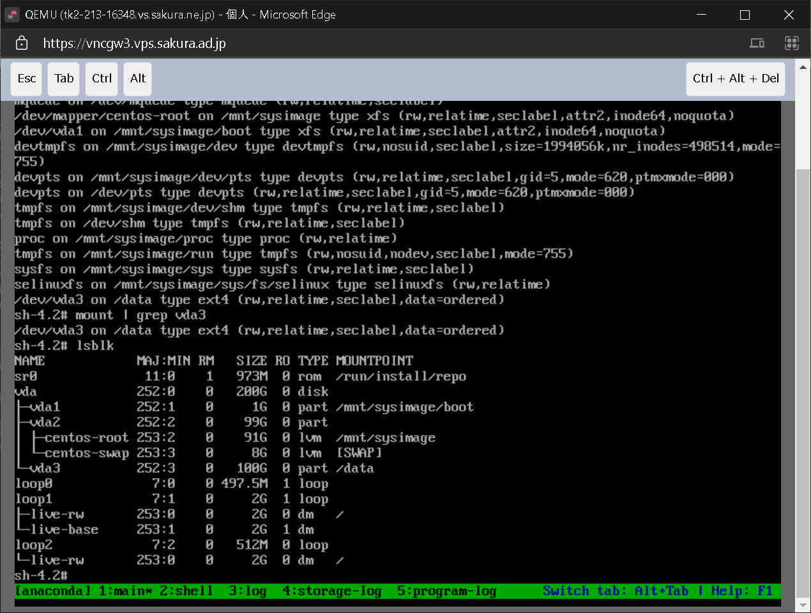

* 最後にOSを再起動してもマウントできるように、 /etc/fstab に設定を追加
# id=$(blkid -o value -s UUID /dev/vda3)
# echo "UUID=${id} /data ext4 defaults 0 2" >> /etc/fstab

* gdisk fdisk どちらでも、パーティションの削除が実行されない。
OSをレスキューモードで起動しパーティションの削除を行ったら削除された。
https://access.redhat.com/documentation/ja-jp/red_hat_enterprise_linux/7/html/storage_administration_guide/s2-disk-storage-parted-remove-part

# 復旧断念

---

* レスキューモードでSCP接続できるようにして、データを別PCに退避。
 | https://qiita.com/chihiro/items/142ebe6980a498b5d4a7
 | https://thinkit.co.jp/story/2014/11/28/5408?page=0%2C2

# ip addr add 160.16.75.102 dev eno1

 | # | scp unikktleImport@153.127.30.70:~/test.txt ./

---

* レスキューモードで起動し、IPアドレスを設定した後、レスキューモードで起動しているOSにWinSCPで接続できるはず。
https://www.golinuxcloud.com/enable-ssh-configure-network-in-rescue-mode/

* レスキューモードで起動した場合でも、ネットワークデバイスを使用できる。
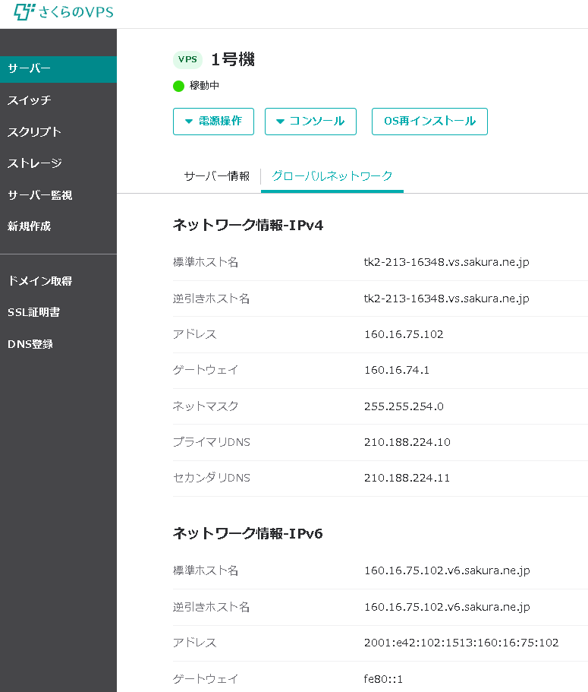

ネットワークデバイスがUPになっていることを確認。

 | # | ip link
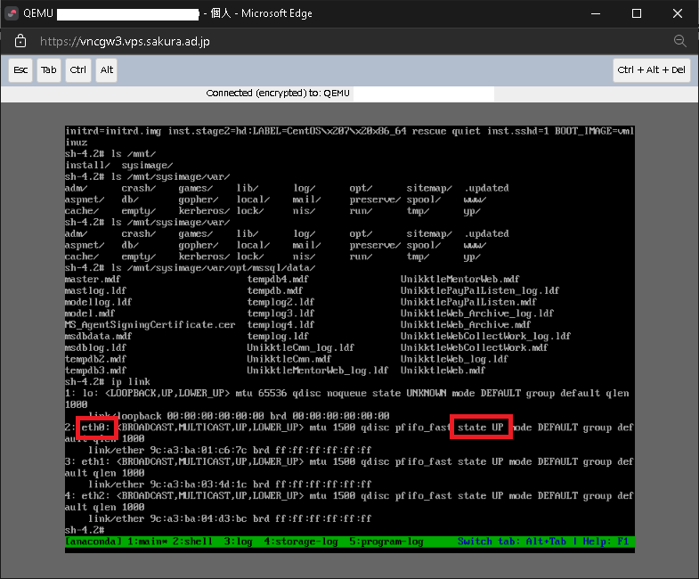

デバイスにIPアドレスを追加

 | # | ip addr add 160.16.75.102/23 dev eth0

デバイスにデフォルトルート（デフォルトゲートウェイ）を追加

 | # | ip route add default via 160.16.74.1

別のLinux PCからSSHコマンドで接続できることを確認

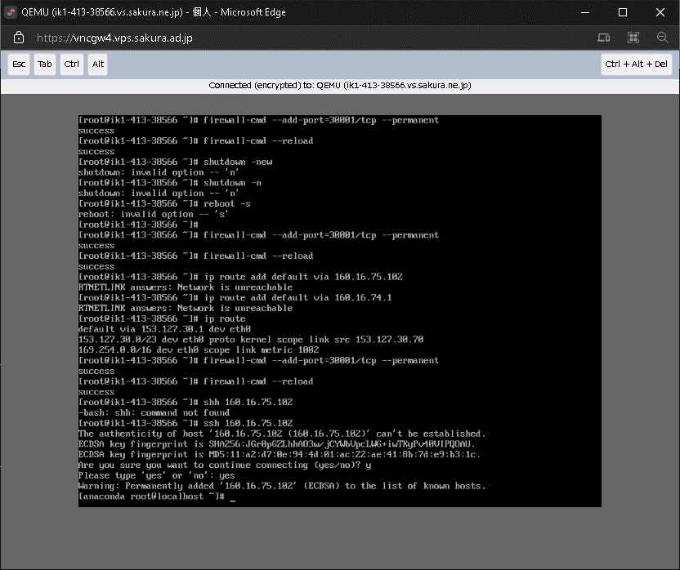

puttyから接続できることを確認
 | レスキューモードでは firewall-cmd を使えないので、ssh接続元IPを設定できない。
 | レスキューモードではユーザアカウントにパスワードを設定できないので、rootユーザにパスワード無しでログインする。

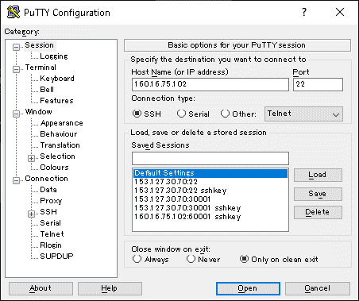
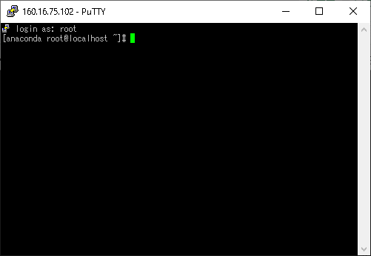

WinSCPで接続できることを確認。
 | /mnt/sysimage/var/opt/mssql/data ディレクトリをローカルにダウンロードし退避。

